graph 1
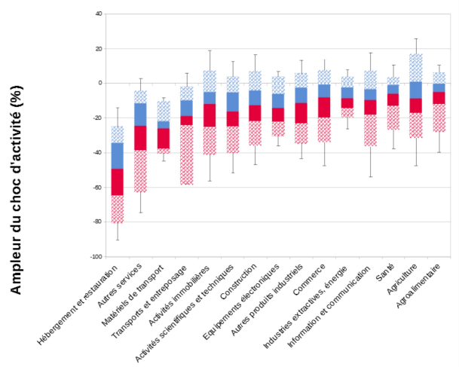

 |  |  |  |  |  |  |  |  |  | en %
 | 2019 |  |  |  |  | 2020
 | Quantiles |  |  |  |  | Quantiles
 | 5% | 25% | 50% | 75% | 95% | 5% | 25% | 50% | 75% | 95%
Hébergement et restauration | -29.1 | -12.2 | -3.6 | 1.3 | 21.8 | -90.4 | -64.8 | -49.5 | -34.6 | -14.3
Autres services | -26.9 | -11.8 | -3.4 | 5.5 | 29.5 | -80.2 | -55.1 | -31.6 | -17.6 | 2.5
Matériels de transport | -20.7 | -9.3 | -4.6 | 5.0 | 25.3 | -44.7 | -37.7 | -26.3 | -22.2 | -8.3
Transports et entreposage | -16.2 | -6.0 | 0.5 | 2.9 | 13.7 | -67.9 | -49.9 | -16.4 | -11.2 | 5.8
Activités immobilières | -29.3 | -10.7 | -0.6 | 12.2 | 37.8 | -56.3 | -25.5 | -12.3 | -5.4 | 19.1
Activités scientifiques et techniques | -25.4 | -4.9 | 0.2 | 4.8 | 21.1 | -51.6 | -24.9 | -16.6 | -5.6 | 12.4
Construction | -29.7 | -7.5 | 1.2 | 9.9 | 36.7 | -46.9 | -22.1 | -13.0 | -4.5 | 16.7
Equipements électroniques | -21.6 | -7.9 | -1.7 | 5.4 | 18.5 | -36.0 | -22.4 | -14.6 | -6.4 | 6.6
Autres produits industriels | -22.3 | -9.0 | -2.1 | 5.1 | 20.0 | -43.3 | -23.5 | -11.7 | -2.9 | 13.1
Commerce | -22.7 | -8.6 | -3.9 | 1.1 | 16.6 | -47.4 | -19.9 | -8.5 | -1.1 | 13.7
Industries extractives, énergie | -14.1 | -7.9 | -5.8 | 0.8 | 17.3 | -26.3 | -14.6 | -9.0 | -2.8 | 7.6
Information et communication | -26.9 | -10.4 | -2.4 | 3.8 | 36.8 | -53.8 | -18.1 | -10.0 | -3.8 | 17.8
Santé | -21.2 | -4.4 | -0.4 | 3.6 | 24.3 | -37.7 | -13.3 | -6.4 | -1.3 | 10.5
Agriculture | -28.5 | -9.6 | 2.4 | 8.8 | 32.8 | -46.1 | -15.9 | -7.8 | 1.3 | 24.6
Agroalimentaire | -16.7 | -6.9 | -1.7 | 1.8 | 13.3 | -39.6 | -12.4 | -5.4 | -0.6 | 10.3
Note : la dispersion des chocs individuels d’activité au sein de chaque secteur est représentée par une boîte à moustaches. Les différents segments des boîtes distinguent les quantiles à 25 %, 50 % (médiane) et 75 %. Les extrémités (moustaches) représentent la valeur des quantiles à 5 % et 95%. En raison de ses faibles effectifs, le secteur Cokéfaction-raffinage n’est pas représenté.
Lecture : en 2019, dans l’hébergement-restauration, 5 % des salariés travaillent dans une entreprise ayant connu un choc d’activité un choc inférieur ou égal à − 29,1 % ; 75 % inférieur ou égal à 1,3 %. En 2020, dans le même secteur, 5 % des salariés travaillent dans une entreprise ayant connu un choc d’activité au moins inférieur ou égal à − 90,4 %, et 75 % inférieur ou égal à – 34,6 %.
Source : DGFiP, déclarations TVA ; calculs des auteurs.

graph 2
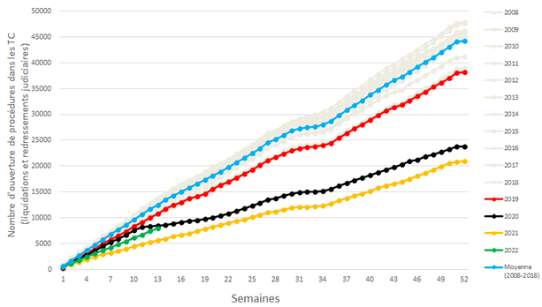

graph 3
 | Contribution de la productivité des branches (effet intra-branches) | Effet de composition | Ecart de productivité (% par rapport à 19T4)
2005T1 | -8.7% | 0.6% | -8.1%
2005T2 | -8.8% | 0.6% | -8.1%
2005T3 | -8.5% | 0.6% | -7.9%
2005T4 | -7.7% | 0.6% | -7.1%
2006T1 | -6.9% | 0.6% | -6.4% | Graphique 4 - Décomposition de la productivité horaire apparente du travail
2006T2 | -6.1% | 0.6% | -5.5%
2006T3 | -6.6% | 0.6% | -6.1%
2006T4 | -6.3% | 0.6% | -5.7%
2007T1 | -6.0% | 0.6% | -5.4%
2007T2 | -5.8% | 0.6% | -5.3%
2007T3 | -5.8% | 0.5% | -5.3%
2007T4 | -5.9% | 0.5% | -5.4%
2008T1 | -5.4% | 0.4% | -5.0%
2008T2 | -6.0% | 0.4% | -5.6%
2008T3 | -6.2% | 0.3% | -5.8%
2008T4 | -7.7% | 0.3% | -7.4%
2009T1 | -9.2% | 0.3% | -8.9%
2009T2 | -8.7% | 0.3% | -8.4%
2009T3 | -8.3% | 0.4% | -7.9%
2009T4 | -7.4% | 0.3% | -7.1%
2010T1 | -7.1% | 0.3% | -6.8%
2010T2 | -6.9% | 0.3% | -6.7%
2010T3 | -6.4% | 0.3% | -6.1%
2010T4 | -5.9% | 0.2% | -5.7%
2011T1 | -5.2% | 0.2% | -5.0%
2011T2 | -5.4% | 0.2% | -5.1%
2011T3 | -5.1% | 0.3% | -4.8%
2011T4 | -4.8% | 0.3% | -4.6% | Source : Insee, comptes trimestriels
2012T1 | -4.7% | 0.3% | -4.4% | Champ : marchand non agricole, hors branche immobilière
2012T2 | -4.8% | 0.3% | -4.4%
2012T3 | -4.3% | 0.3% | -4.0%
2012T4 | -4.3% | 0.4% | -4.0%
2013T1 | -4.3% | 0.4% | -3.9%
2013T2 | -3.4% | 0.4% | -3.0%
2013T3 | -3.5% | 0.4% | -3.1%
2013T4 | -3.1% | 0.4% | -2.7%
2014T1 | -3.1% | 0.4% | -2.8%
2014T2 | -3.0% | 0.3% | -2.7%
2014T3 | -2.3% | 0.3% | -2.0%
2014T4 | -2.2% | 0.3% | -1.9%
2015T1 | -1.7% | 0.3% | -1.4%
2015T2 | -1.8% | 0.3% | -1.5%
2015T3 | -1.6% | 0.3% | -1.3%
2015T4 | -1.6% | 0.3% | -1.3%
2016T1 | -1.0% | 0.4% | -0.6%
2016T2 | -1.4% | 0.3% | -1.1%
2016T3 | -1.4% | 0.3% | -1.1%
2016T4 | -1.0% | 0.2% | -0.8%
2017T1 | -0.5% | 0.1% | -0.4%
2017T2 | 0.1% | 0.0% | 0.1%
2017T3 | 0.4% | 0.0% | 0.3%
2017T4 | 0.8% | 0.0% | 0.8%
2018T1 | 0.3% | 0.0% | 0.2%
2018T2 | 0.3% | 0.0% | 0.3%
2018T3 | 0.4% | 0.1% | 0.4%
2018T4 | 1.0% | 0.1% | 1.0%
2019T1 | 1.2% | 0.0% | 1.3%
2019T2 | 1.6% | 0.0% | 1.6%
2019T3 | 1.1% | 0.0% | 1.1%
2019T4 | 0.0% | 0.0% | 0.0%
2020T1 | -2.8% | 0.5% | -2.2%
2020T2 | 2.6% | 2.4% | 4.9%
2020T3 | -0.4% | 0.6% | 0.2%
2020T4 | 0.9% | 1.5% | 2.3%
2021T1 | 0.9% | 1.6% | 2.5%
2021T2 | 0.8% | 1.4% | 2.2%
2021T3 | -0.7% | 0.1% | -0.6%

graph 4
 |  | Variation de trésorerie - Ensemble - pondéré par l'emploi

NB: la construction du graphique sous Excel requiert une petite "astuce" pour la mise en forme: les résultats issus de nos simulations sont bien ceux surlignés en bleu ci-contre. En pratique, afin de construire le graphique sous Excel, nous devons toutefois passer deux colonnes en négatif (cf. les colonnes surlignées en vert). Comme le montre la version image du document de travail, la forme du graphique Excel est ensuite retouchée pour ne pas faire apparaitre de "-" sur l'axe des abscisses (donc remplacer "-25%" par "25%", etc.).
 |  |  |  | Baisse > 30 jCA | Baisse < 30 jCA | Hausse < 30 jCA | Hausse > 30 jCA

 | 2018 |  |  | 13% | 38% | 40% | 10% | -13% | -38% | 40% | 10%
 | Après ajustement et après AP/FS/reports charges fisc. soc. |  |  | 21% | 26% | 29% | 24% | -21% | -26% | 29% | 24%
 | Après ajustement et après AP et FS |  |  | 24% | 27% | 29% | 20% | -24% | -27% | 29% | 20%
 | Après ajustement et avant soutien |  |  | 29% | 27% | 27% | 17% | -29% | -27% | 27% | 17%
 | Sans ajustement et avant soutien |  |  | 31% | 29% | 25% | 16% | -31% | -29% | 25% | 16%

 |  |  | Graphique 4. Part des entreprises avec choc de trésorerie positif ou négatif en 2020
 |  |  |  | A financement constant - Pondérée par l'emploi

Baisse < 30 jCA
Baisse > 30 jCA
Hausse < 30 jCA
Hausse > 30 jCA

 | Source: Bureau, Duquerroy, Giorigi, Lé, Scott et Vinas (2021), L'impact de la crise sanitaire sur la situation financière des entreprises en 2020: une analyse sur données individuelles, Document de travail Banque de France n° 824 / Document de travail Insee n°2021-03.

graph 5
Effet de la position nette de crédit Inter-entreprises (Net Trade Credit) sur la probabilité d'Incident de Paiement sur effet de commerce

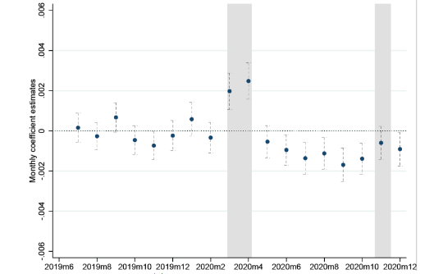
 | Intervalle de confiance
Coefficient estimé | min95 | max95 | Date (mois)
0.00016 | -0.00056 | 0.00087 | 2019-07-01
-0.00027 | -0.00094 | 0.00040 | 2019-08-01
0.00067 | -0.00006 | 0.00140 | 2019-09-01
-0.00046 | -0.00118 | 0.00026 | 2019-10-01
-0.00074 | -0.00144 | -0.00003 | 2019-11-01
-0.00024 | -0.00099 | 0.00051 | 2019-12-01
0.00058 | -0.00026 | 0.00142 | 2020-01-01
-0.00034 | -0.00111 | 0.00043 | 2020-02-01
0.00198 | 0.00106 | 0.00289 | 2020-03-01
0.00248 | 0.00157 | 0.00339 | 2020-04-01
-0.00054 | -0.00135 | 0.00026 | 2020-05-01
-0.00095 | -0.00172 | -0.00019 | 2020-06-01
-0.00137 | -0.00217 | -0.00056 | 2020-07-01
-0.00112 | -0.00191 | -0.00034 | 2020-08-01
-0.00169 | -0.00253 | -0.00086 | 2020-09-01
-0.00139 | -0.00216 | -0.00062 | 2020-10-01
-0.00060 | -0.00143 | 0.00023 | 2020-11-01
-0.00091 | -0.00175 | -0.00007 | 2020-12-01
Notes:
Coeff. mensuels estimés par rapport à la période de référence : 2019m1-2019m6, après absorption d'Effets Fixes Secteur x Mois et Siren. Secteur = NAF4digits. Clustered standard errors au niveau Siren. Net Trade Credit = Dettes Fournisseurs - Créances Clients. La variable de Trade Credit est standardisée pour l'ensemble de l'échantillon sur la période.

graph 6
 | Sans crise | Crise sans soutien public | Crise et soutien public | Crise et soutien public | Crise sans soutien public
Électricité et eau | 2% | 3% | 3% | 0% | 0%
Immobilier | 3% | 5% | 4% | 1% | 1%
 | Sans crise | Crise et soutien public | Crise sans soutien public
Electricité et eau | 0.021558589306 | 0.004550625711 | 0.0029010238908
Immobilier | 0.029759875602 | 0.0114829102 | 0.010890822643
Activités récréatives | 0.031428278619 | 0.011341509241 | 0.11709595873
Industrie extractive | 0.031428571429 | 0.012142857143 | 0.0035714285714
Industrie manufacturière | 0.030546471397 | 0.021383319905 | 0.029322084775
Transports | 0.027072842399 | 0.026649050207 | 0.066497980755
Activités techniques | 0.04216082544 | 0.013716023593 | 0.033046033478
Autres services | 0.054811250925 | 0.0072538860104 | 0.083493708364
Commerce | 0.033458000865 | 0.035774717834 | 0.03840374361
Construction | 0.040714324678 | 0.028542984944 | 0.040356344098
Information-communication | 0.064772570165 | 0.01018940965 | 0.028936817365
Hebergement-restauration | 0.03068640346 | 0.086485944223 | 0.1745101099
Activités récréatives | 3% | 16% | 4% | 1% | 12%
Industrie extractive | 3% | 5% | 4% | 1% | 0%
Industrie manufacturière | 3% | 8% | 5% | 2% | 3%
Transports | 3% | 12% | 5% | 3% | 7%
Activités techniques | 4% | 9% | 6% | 1% | 3%
Autres services | 5% | 15% | 6% | 1% | 8%
Commerce | 3% | 11% | 7% | 4% | 4%
Construction | 4% | 11% | 7% | 3% | 4%
Information-communication | 6% | 10% | 7% | 1% | 3%
Hebergement-restauration | 3% | 29% | 12% | 9% | 17%

graph 7
Décile TPF | Ratio de chiffres d'affaires en mars-avril 2019/2020, médiane
1 | 0.5057
2 | 0.4687
3 | 0.4288
4 | 0.4576
5 | 0.5627
6 | 0.6634
7 | 0.7253
8 | 0.7385
9 | 0.7431
10 | 0.7250

graph 8
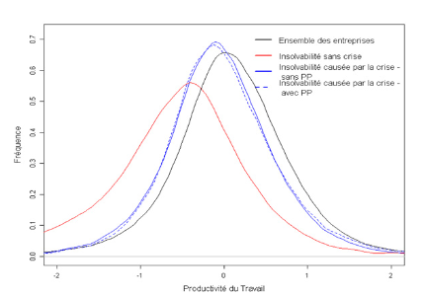

graph 9
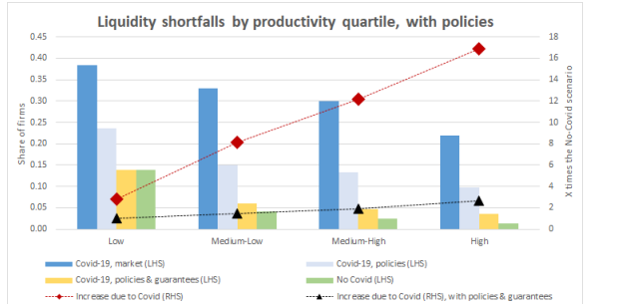

graph 10
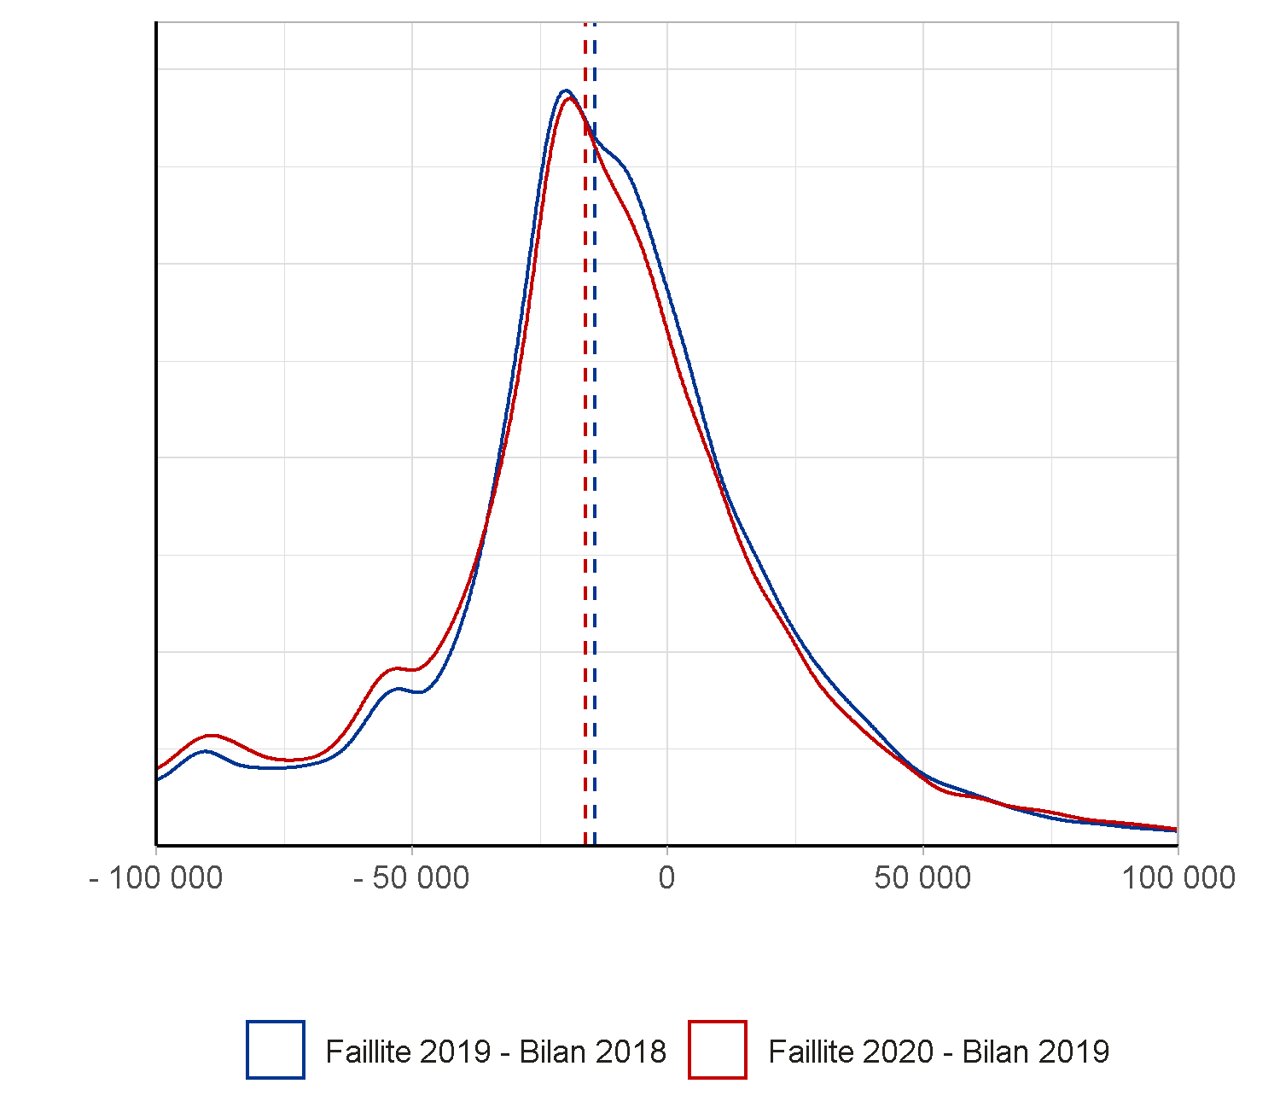

graph 11
 | Créations d'entreprises par activité en 2020 | ensemble des activités marchandes non agricoles.
 |  | 2020 |  | Hors micro | 2021 |  | Hors micro | Hors micro | Parts hors micro
 | Secteur d'activité | Nombre d’entreprises créées | dont micro-entrepreneurs | 2020 | Nombre d’entreprises créées | dont micro-entrepreneurs | 2021 | 2019 | 2021 | 2020 | 2019
 | Industrie | 40,079 | 27,406 | 12,673 | 47,800 | 32,400 | 15,400 | 11800 | 4.3465989275 | 4.2212940017 | 4
 | Information et communication | 42,770 | 27,981 | 14,789 | 53,600 | 36,300 | 17,300 | 14,400 | 4.8828676263 | 4.9261198604 | 4.8813559322
 | Activités financières et d'assurance | 21,387 | 3,453 | 17,934 | 27,900 | 4,100 | 23,800 | 16,700 | 6.7174710697 | 5.9736989368 | 5.6610169492
 | Activités immobilières | 35,380 | 15,578 | 19,802 | 44,000 | 17,400 | 26,600 | 18,300 | 7.5077617838 | 6.595917606 | 6.2033898305
 | Commerce y c. réparation automobile | 130,276 | 81,492 | 48,784 | 138,200 | 79,400 | 58,800 | 46,500 | 16.596104996 | 16.249633597 | 15.762711864
 | Transports et entreposage | 101,097 | 88,481 | 12,616 | 126,200 | 109,400 | 16,800 | 15,300 | 4.7417442845 | 4.2023076718 | 5.186440678
M+N | Act. Spéc., scien., tech. et de sout. aux ent. | 193,757 | 131,641 | 62,116 | 230,000 | 156,400 | 73,600 | 63,900 | 20.773355913 | 20.690436219 | 21.661016949
 | Hébergement et restauration | 39,083 | 20,003 | 19,080 | 40,200 | 17,800 | 22,400 | 22,300 | 6.3223257127 | 6.3554240947 | 7.5593220339
 | Construction | 80,468 | 44,681 | 35,787 | 88,800 | 46,900 | 41,900 | 34,900 | 11.826136043 | 11.9204173 | 11.830508475
P+Q | Enseignement, santé humaine et action sociale | 81,705 | 47,226 | 34,479 | 92,300 | 59,500 | 32,800 | 34,600 | 9.2576912221 | 11.484730994 | 11.728813559
R+S | Autres activités de services aux ménages | 82,162 | 60,006 | 22,156 | 106,800 | 81,900 | 24,900 | 16,300 | 7.0279424217 | 7.3800197191 | 5.5254237288
 | Ensemble | 848,164 | 547,948 | 300,216 | 995,800 | 641,500 | 354,300 | 295,000 | 100 | 100 | 100
 |  |  |  |  | 995,900 |  |  |  |  | 0
 | Total
 |  |  |  |  |  | 50805.3

 |  |  |  |  |  |  |  |  |  |  |  |  | 2019 | 2020 | 2021
 |  |  |  |  |  |  |  |  |  |  |  | Industrie | 4 | 4.2212940017 | 4.3465989275
 |  |  |  |  |  |  |  |  |  |  |  | Information et communication | 4.8813559322 | 4.9261198604 | 4.8828676263
 |  |  |  |  |  |  |  |  |  |  |  | Activités financières et d'assurance | 5.6610169492 | 5.9736989368 | 6.7174710697
 |  |  |  |  |  |  |  |  |  |  |  | Activités immobilières | 6.2033898305 | 6.595917606 | 7.5077617838
 |  |  |  |  |  |  |  |  |  |  |  | Commerce y c. réparation automobile | 15.762711864 | 16.249633597 | 16.596104996
 |  |  |  |  |  |  |  |  |  |  |  | Transports et entreposage | 5.186440678 | 4.2023076718 | 4.7417442845
 |  |  |  |  |  |  |  |  |  |  |  | Act. Spéc., scien., tech. et de sout. aux ent. | 21.661016949 | 20.690436219 | 20.773355913
 |  |  |  |  |  |  |  |  |  |  |  | Hébergement et restauration | 7.5593220339 | 6.3554240947 | 6.3223257127
 |  |  |  |  |  |  |  |  |  |  |  | Construction | 11.830508475 | 11.9204173 | 11.826136043
 |  |  |  |  |  |  |  |  |  |  |  | Enseignement, santé humaine et action sociale | 11.728813559 | 11.484730994 | 9.2576912221
 |  |  |  |  |  |  |  |  |  |  |  | Autres activités de services aux ménages | 5.5254237288 | 7.3800197191 | 7.0279424217

graph 12
 | TFP
 | 2020Q2 | 2020Q3 | 2020Q4 | 2021Q1 | 2021Q2 | 2021Q3 | 2021Q4 | 2022Q1 | 2022Q2 | 2022Q3 | 2022Q4 | 2023+
Intra-firme | -9.9 | -6 | -6.1 | -5.4 | -3.6 | -4.1 | -3.9 | -3.4 | -1.7 | -1.1 | -0.6 | 0
Inter-firme | 5.9 | 1.1 | 1.7 | 3.7 | 1.9 | 0.5 | 0.3 | 0.3 | 0.2 | 0.2 | 0.1 | 0.1
Total | -4 | -4.9 | -4.4 | -1.7 | -1.7 | -3.6 | -3.6 | -3.1 | -1.4 | -0.9 | -0.5 | 0

graph 13
 | Produits manufacturés | Information-Communication
2019T1 | 25.7 | 17.5
2019T2 | 25.9 | 17.9
2019T3 | 26.1 | 18.5
2019T4 | 26.0 | 18.6
2020T1 | 22.2 | 18.4
2020T2 | 18.2 | 17.9
2020T3 | 25.2 | 18.3
2020T4 | 25.0 | 19.3
2021T1 | 25.2 | 19.8
2021T2 | 25.4 | 20.1
2021T3 | 25.0 | 20.6

graph 14
Sommaire |  |  | Contribution des entreprises (en points de %) | Contribution des administrations (en points de %) | Évolution annuelle de la DIRD en volume (en %)

 | Graphique 2 : Contributions* des entreprises et des administrations à l'évolution de la DIRD entre 2005 et 2020 (en volume)

 |  | 2004 | 1.5% | 0.1% | 1.6%
 |  | 2005 | -1.3% | 0.8% | -0.4%
 |  | 2006 (r) | 2.5% | -0.1% | 2.4%
 |  | 2007 | 0.6% | 0.5% | 1.1%
 |  | 2008 | 1.1% | 1.0% | 2.1%
 |  | 2009 (r) | 1.6% | 2.7% | 4.2%
 |  | 2010 | 1.8% | 1.2% | 3.0%
 |  | 2011 | 2.6% | 0.2% | 2.8%
 |  | 2012 | 1.9% | 0.1% | 1.9%
 |  | 2013 | 0.7% | 0.4% | 1.0%
 |  | 2014 (r) | 0.8% | -0.2% | 0.6%
 |  | 2015 (r) | 0.4% | 0.2% | 0.5%
 |  | 2016 | 1.0% | -0.1% | 0.9%
 |  | 2017 | 1.1% | 0.2% | 1.2%
 |  | 2018 | 1.3% | 0.4% | 1.8%
 |  | 2019 (sd) | 1.4% | 0.2% | 1.6%
 |  | 2020 (e) | -0.4% | -0.6% | -1.0%

 | * La méthode de calcul de la contribution de la DIRDE aux fluctuations de la DIRD en points de pourcentage est la suivante :
 | [(DIRDE année N - DIRDE année N-1)/DIRD année N-1] *100
 | (r) Ruptures de série
 | (sd) Données semi-définitives
 | (e) Estimation
 | Lecture : en 2019, la DIRD a progressé de 1,6 % en volume. Cette évolution résulte de la hausse des dépenses de R&D des entreprises pour 1,4 point de
 | pourcentage et de celles des administrations pour 0,2 point de pourcentage.
 | Sources : MESRI-SIES et Insee.

